bug-report
 |  | Полное описание
ID | Краткое описание | Шаги | Ожидаемый результат | Фактический результат | Важность/ Severity | Приоритет/ Рriority | Дефект
 | Главная страница
1 | Дублирование статьи "В конце резиза" на главной страницы сайта | 1. Открыть сайт URL: https://qahacking.guru/ | Вывод статей "Лайфхак -как получить от жизни все", "В конце релиза" | Дублирование вывода статьи "В конце релиза" | Критическая | Высокая | 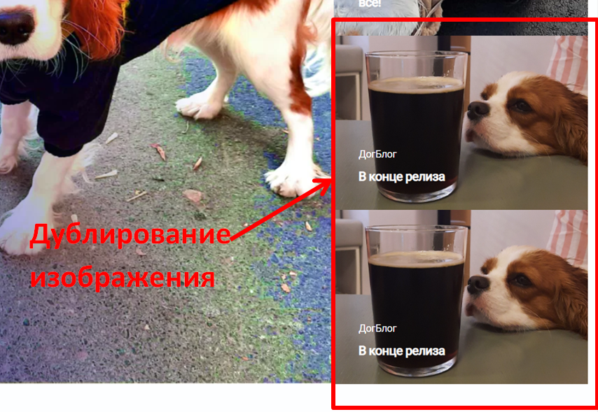
2 | В ленте "Наш главный производитель" не прогружается изображение | 1. Открыть сайт URL: https://qahacking.guru/ | Прогрузка изображения в ленте " Наш главный производитель" | Отсутствие изображения в ленте " Наш главный производитель" | Низкая | Низкая | 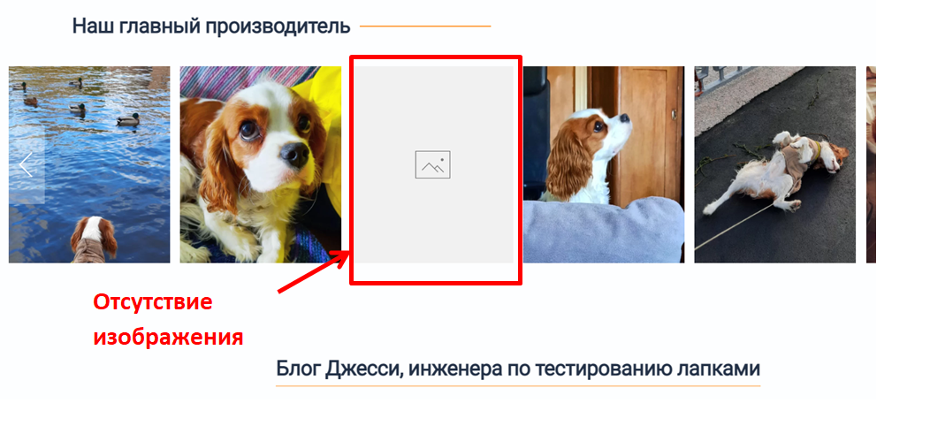
 |  | 2. Пролистать ленту "Наш главный производитель"
3 | Отсутствие ссылки на статью " Лайфхак - как получить от жизни все" | 1. Открыть сайт URL: https://qahacking.guru/ | Переход на статью при нажатии на надпись " Лайфхак - как получить от жизни все " | Отсутствие ссылки на статью | Средняя | Средняя | 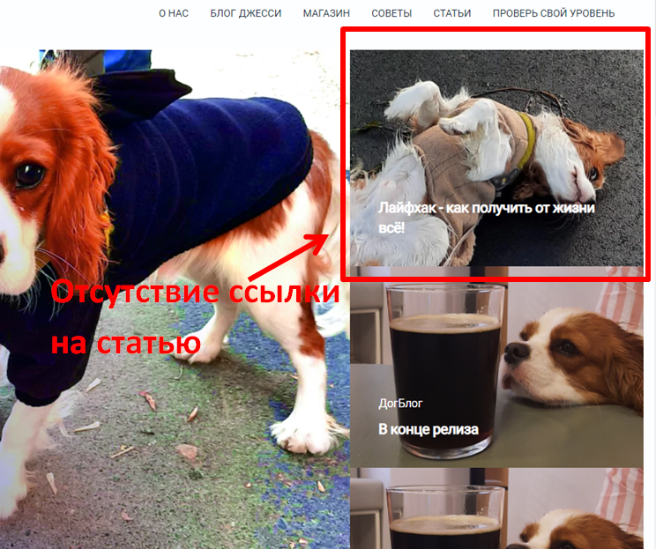

 | Страница "О нас"
4 | Неверный заголовок раздела | 1. Открыть сайт URL: https://qahacking.guru/index.php/about | Заголовок раздела | Неверный заголовок раздела | Критический | Высокий | 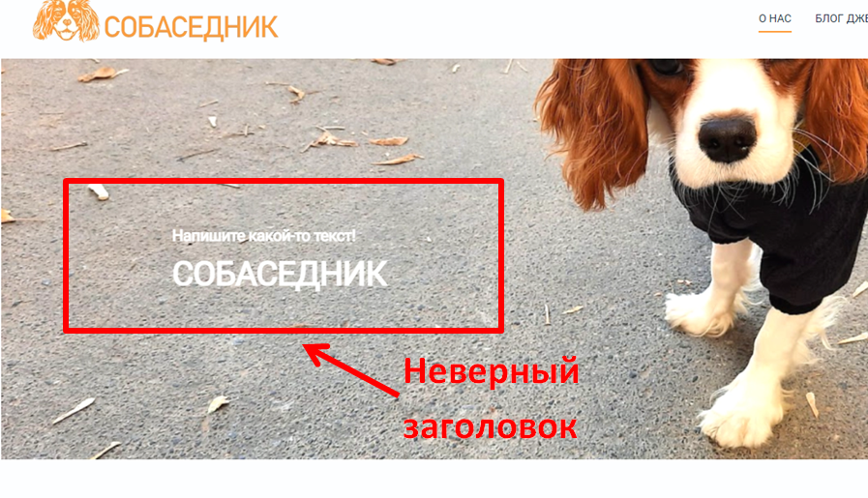

5 | Плохое проектирование формы для бронирования питомцев | 1. Открыть сайт URL: https://qahacking.guru/index.php/about | Хорошо спроектированная форма для бронирования питомцев | 1. Проблемы верстки; 2. Мобильный номер ( написано не больше 12 цифр, а максимальное число для ввода 10) 3. В поле "Когда хотите забрать?", дата не убирается при вводе своей; 4. При выборе языка, нельзя кликнуть на название- выбираются чекбоксы выше. Можно выбрать язык, только при нажатии на чекбокс; 5. Не работает выпадающее меню для выбора города; 6. На кнопке "Подтвердить отправку" не читается надпись, пока не наведешь мышь; 7. Призополнении формы и подтвердить отправку , ничего не происходит. | Блокирующая | Наивысшая | 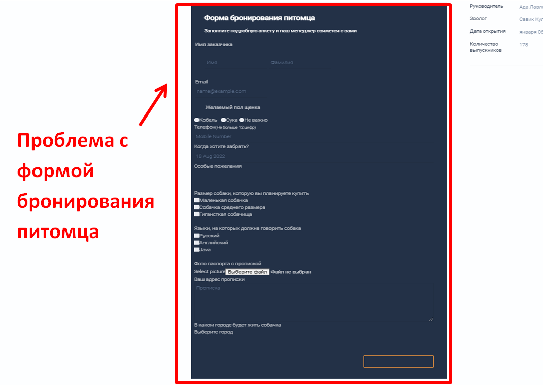

 | Хедер
6 | Отсутствие ссылки на статью " Лайфхак - как получить от жизни все" | 1. Открыть сайт URL:https://qahacking.guru/ | Переход на страницу при нажатии на надпись "Советы " | 1. Ссылка "советы" не работает 2. В мобильной версии отображаются ссылки на соцсети, в них адреса отличаются от ссылок в футере: Twitter web URL: https://twitter.com/qahacking.guru, Twitter mob URL: https://qahacking.guru/ Instagram web URL:https://instagram.com/ Instagram mob URL:https://instagram.com/ Facebook web URL:https://www.facebook.com/qahacking.guru Facebook mob URL: https://www.facebook.com/fdsw YouTube web URL: YouTube mob URL:https://www.youtube.com/channel/fdsw 3. На маленьких экранах тексты меню наезжают на декоративные оранжевые черточки | Критическая | Высокая

